상품제안서
M7 마마쿡 1977 소고기 수제 육포 30g 3개 + 소고기 치즈 육포 30g 2개 육포선물세트 | 상품코드: F30217

 |  |  |  |  |  |  | 02-412-0044 | www.easy1.co.kr
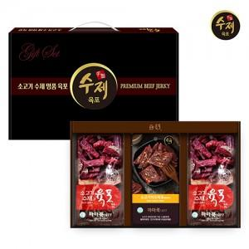

【상세/제작정보】 | 소량주문가능

【인쇄/포장옵션】 | / 포장불가능

【공급단가】 | 수량 | 50~ | 100~ | 500~ | 1,000~ | 2,000~
*VAT별도 | 단가 | 10,620원 | 10,450원 | 10,200원 | 9,940원 | 9,770원

【상품 URL】 | https://dev.easy1.co.kr:443/src/goods_detail.php?gdno=30217

